Лист1
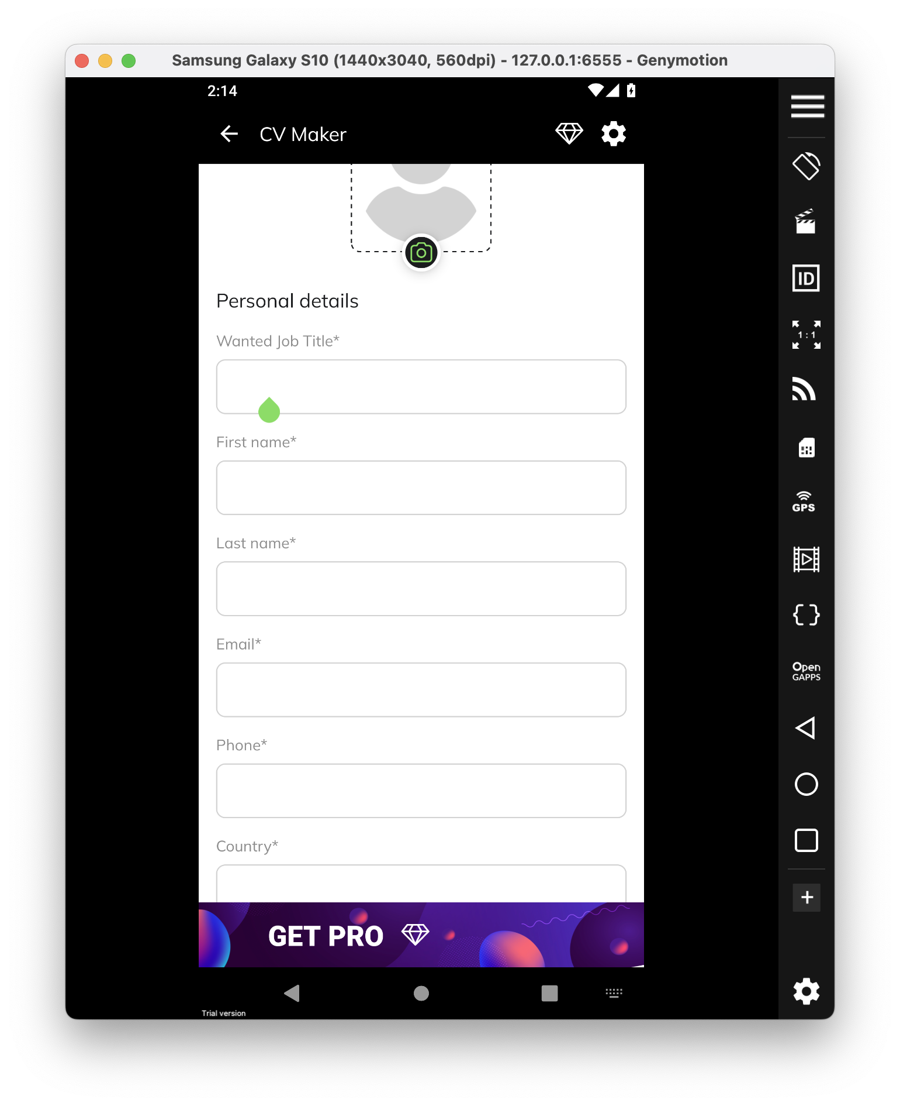
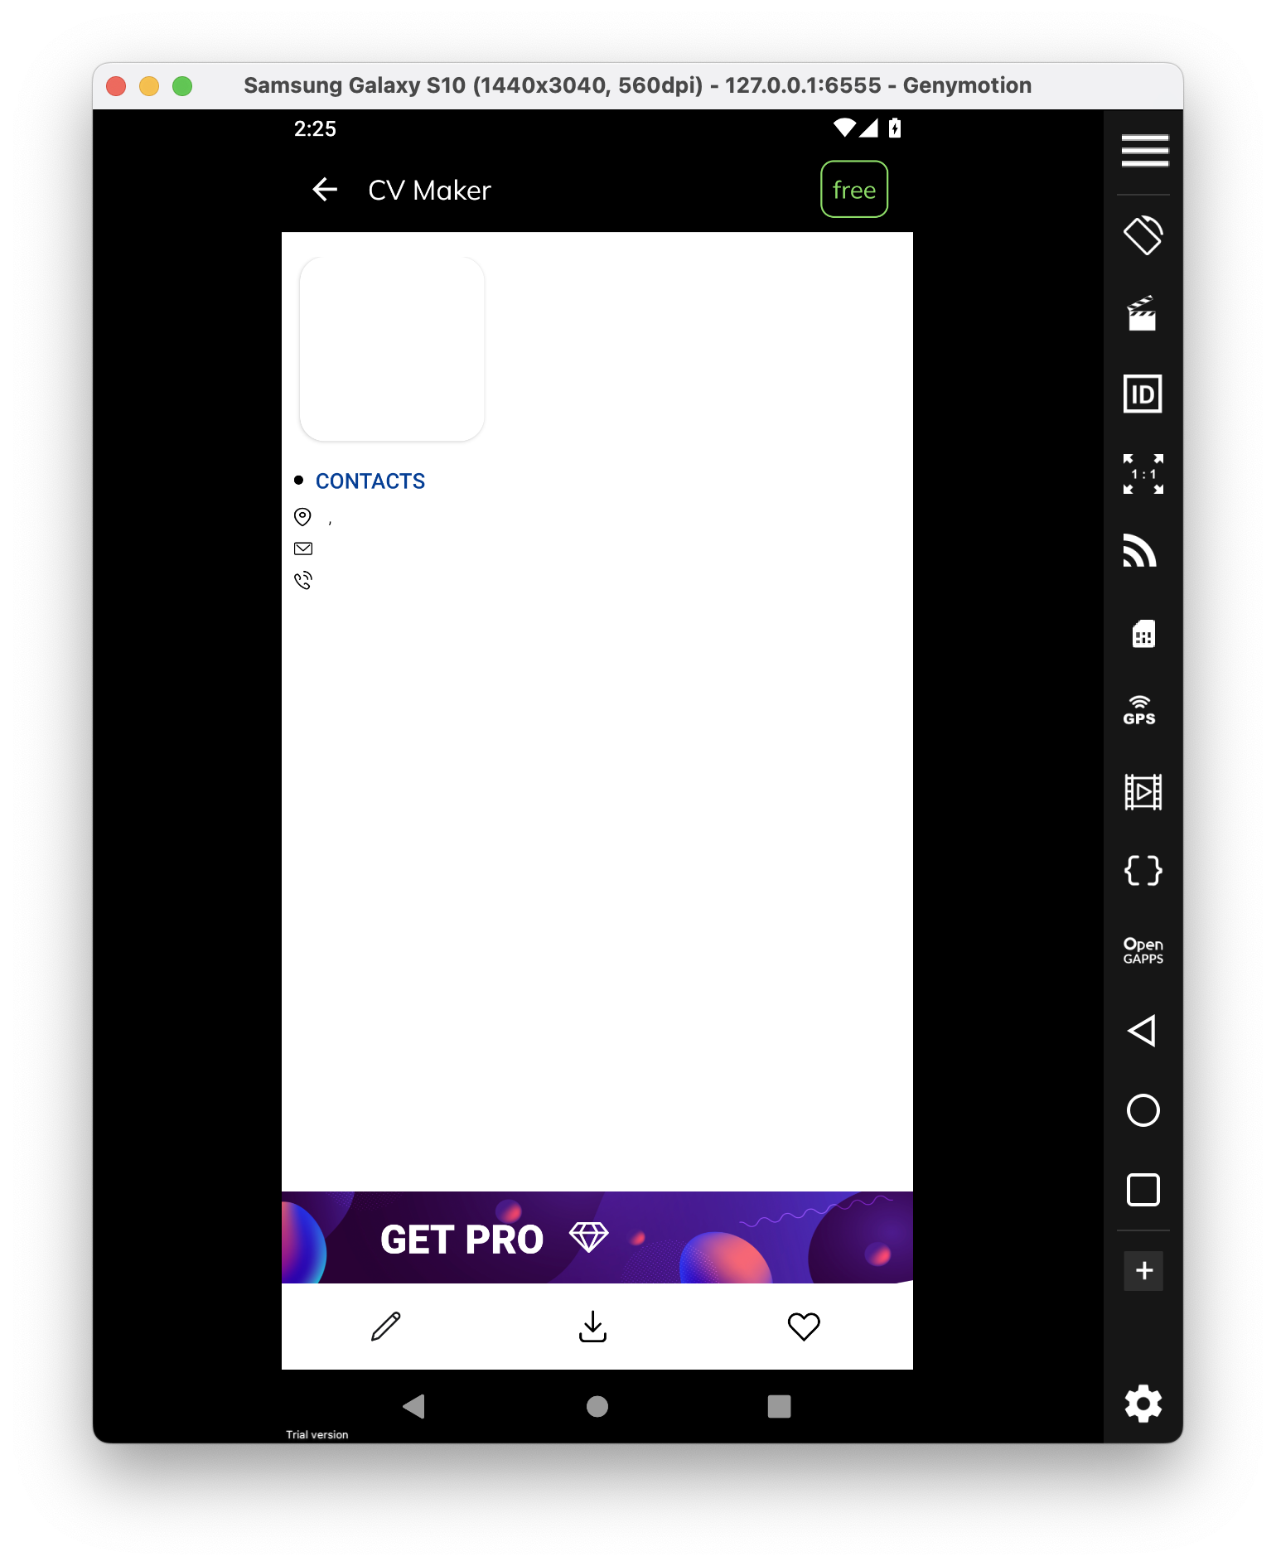
 |  | Докладний опис (Detailed discription)
ID | Короткий опис (Summary) | Кроки (STR) | Актуальный результат (Actual result) | Очікуваний результат (Expected result) | Важливість (Severity) | Терміновість (Priority)
1 | Обовʼязкові поля для заповнювання у розділі "Personal details" можна зберегти без данних | 1) Запустити додаток CV Maker 2) Перейти у розділ "Personal details" | Розділ "Personal details" зберігся з пробілами у обвʼязкових полях для заповнення | Обовʼязкові поля не приймають пробіли. Розділ "Personal details" не зберігся, поки користувач не заповнить свої данні | Незначний (Minor) | P3 Нормальний (Normal) | Висновки з пріоритету та серйозності дефекту я розташував конкретно для цієї ситуації, якщо ці поля для заповнення були на веб сайті, пріоритет та серйозність були б зовсім іншими

